外部設計書
外部設計書 |  |  |  |  | 画面名 |  | Q&Aルーム |  |  |  | 作成者 | 奥冨乃葵 |  |  | 更新者
 |  |  |  |  | システム名 |  | Q&A_room |  |  |  | 作成日 | 2021-06-04 |  |  | 更新日
 |  |  |  |  | 備考

１
３
Komike(仮)
２
 | 画面設計
ログアウトはこちら
受講者向け掲示板サイト
５
キーワード検索
４
検索

６
７
８
９

メニュー⌂
雑談ルーム
Q&Aルーム
理解度テスト
分からないことを質問してみましょう
14
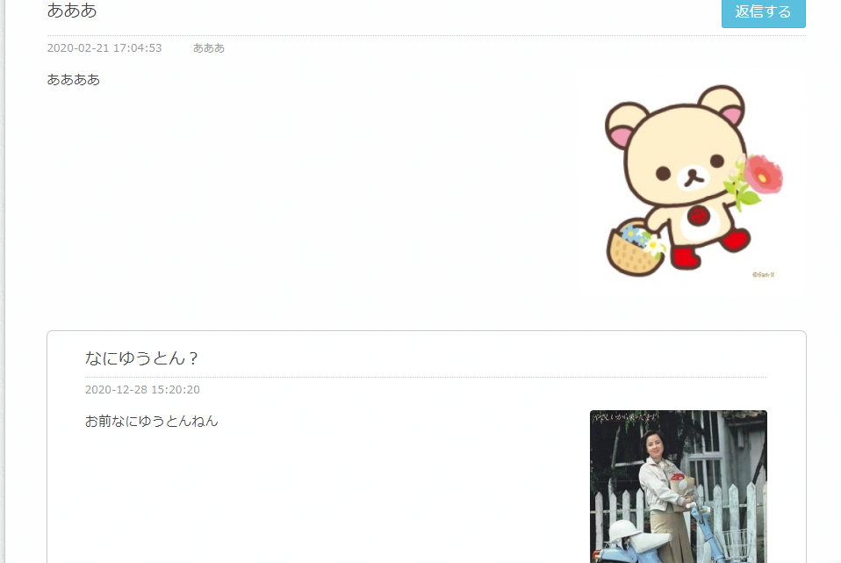

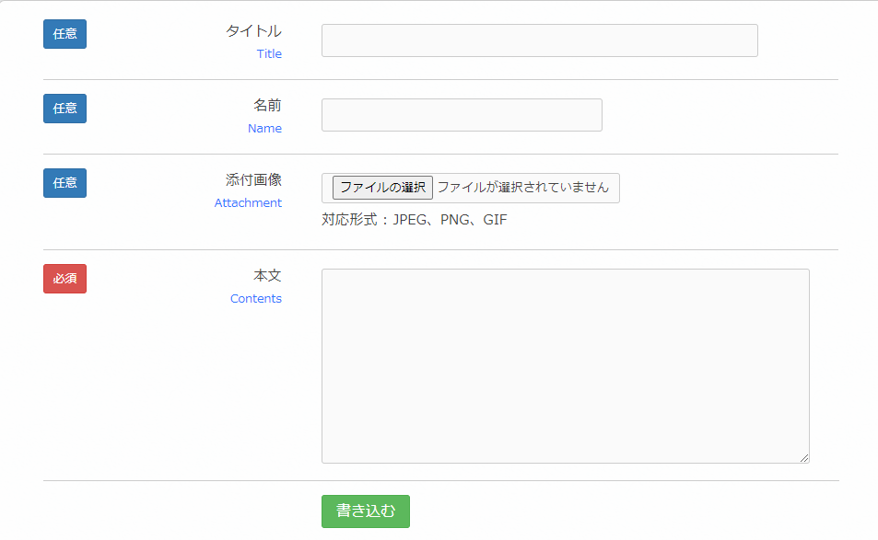
10

１１

１２
１５

１３

footer

 | 機能設計

 |  | 「１０ 名前」
 |  |  | 名前を入力する。匿名かどうか選択可能

 |  | 「１１ 添付画像」
 |  |  | 自分のデバイスから画像を添付するか任意で選択可能

 |  | 「１２ 本文」
 |  |  | 書き込む内容を入力。

 |  | 「１３ 書き込む」クリック
 |  |  | 上記で入力した内容が表示される。その際ウィンドウアラートにて「書き込みをしてもいいですか？」と表示

 |  | 「１４ 返信する」クリック
 |  |  | 内容に対して返信可能。

 |  | １５ 返信内容の表示

 |  | 「４ 検索入力」
 |  |  | 検索した内容によって近いものがヒットする

 |  | 「５ 検索」クリック
 |  |  | ４で入力したものがクリックするとQ&Qroom_resultに表示

 | 項目定義書

 | No
 |  | 物理名 |  | 論理名 |  | 画面型 |  | データ型 | min | max | DBテーブル |  | DBカラム | 備考

外部設計書 (2)
外部設計書 |  |  |  |  | 画面名 |  | 雑談ルーム |  |  |  | 作成者 | 奥冨乃葵 |  |  | 更新者
 |  |  |  |  | システム名 |  | Com_room |  |  |  | 作成日 | 2021-06-04 |  |  | 更新日
 |  |  |  |  | 備考

1
3
Komike(仮)
2
 | 画面設計
ログアウトはこちら
受講者向け掲示板サイト
4
5
6
7
メニュー⌂
雑談ルーム
Q&Aルーム
理解度テスト

雑談ルームへようこそ
8
名前
9
添付画像
ファイル選択
10
本文
11

書き込む
12
名無しさん 2020年5月14日(月) 19:49
削除

掲示板のテストです。

名無しさん 2018年5月14日(月) 19:32
削除
掲示板のテストです。

footer

 | 機能設計

 |  | 「８ 名前」

 |  |  | 名前を入力する。匿名かどうか選択可能

 |  | 「９ 添付画像」

 |  |  | 自分のデバイスから画像を添付するか任意で選択可能

 |  | 「１０ 本文」

 |  |  | 書き込む内容を入力。

 |  | 「１１ 書き込む」クリック

 |  |  | 上記で入力した内容が表示される。その際ウィンドウアラートにて「書き込みをしてもいいですか？」と表示

 |  | 「１２ 削除」クリック

 |  |  | 投稿した内容を削除することができる。その際ウィンドウアラートにて「削除してもいいですか？」と表示

 | 項目定義書

 | No | 物理名 |  | 論理名 |  | 画面型 |  | データ型 | min | max | DBテーブル |  | DBカラム | 備考

